상품제안서
듀얼헤드 3단계 속도조절 자동 전동 손톱깍이 네일트리머 | 상품코드: F31945

 |  |  |  |  |  |  | 02-412-0044 | www.easy1.co.kr
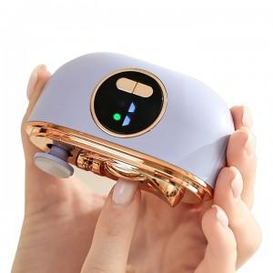

【상세/제작정보】 | 듀얼헤드로 얇고 두꺼운 손톱 정리가 가능하며, 실시간디스플레이 3단계 속도조절이 가능합니다. 인쇄 :레이저/비용 개당 800원/카톤박스당 60개/패키지박스/화이트,퍼플,핑크

【인쇄/포장옵션】 | 레이저 / 포장지포장

【공급단가】 | 수량 | 50~ | 100~ | 500~ | 1,000~ | 2,000~
*VAT별도 | 단가 | 13,750원 | 13,530원 | 13,200원 | 12,870원 | 12,650원
 | 화이트,핑크,퍼플 | 13,750원 | 13,530원 | 13,200원 | 12,870원 | 12,650원

【상품 URL】 | https://easy1.co.kr:443/src/goods_detail.php?gdno=31945

